说明
 | 使用说明
1、 | 本进度为进度计划横道图，时间不够时，请在日期列中间整列插入足够列后，复制前一列公式,项目行数不够时同样操作。
2、 | 请在日期列中间整列插入足够列后，复制前一列公式,项目行数不够时同样操作。
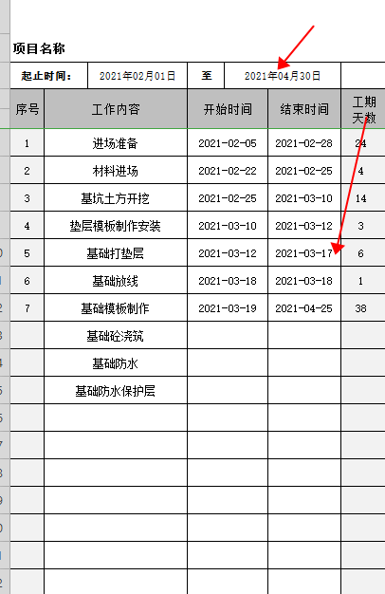
3、 | 关于表格的属性公式复制
4、 | 选中一整行(列)，选择右下角的实心绿点 拖拽绿点移动 | 结束时间应在起止的时间内，注意时间保持一致
 | 即可复制单元格属性 根据自己的需求复制相应的数量即可
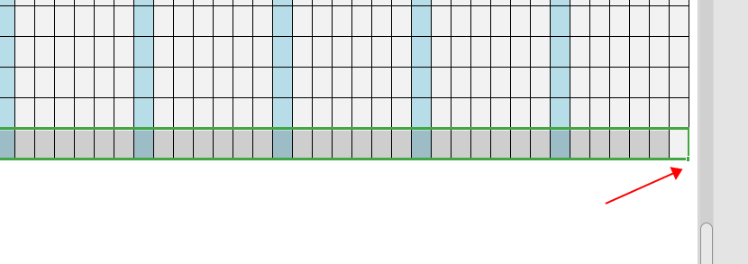

 | 表内自动生成相应日期和星期，填入项目和计划开始计划结束时间，自动生成横道图
 | 日期和星期为自动生成，自动标识星期天颜色，但如果日期变动后，月份需手动合并
 | 月份需要先取消单元格合并，选择正确的日期重新手动合并

